2.5 Logistic regression-书例表2.15
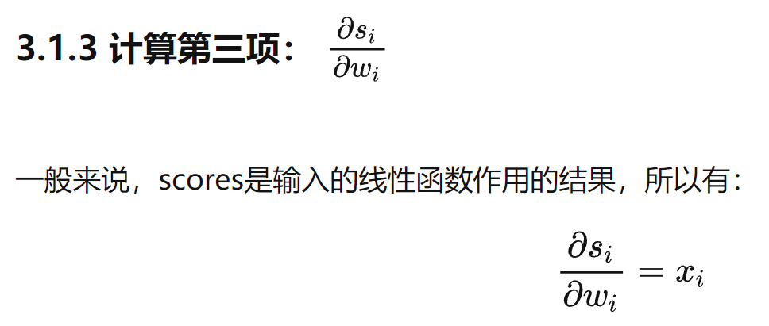
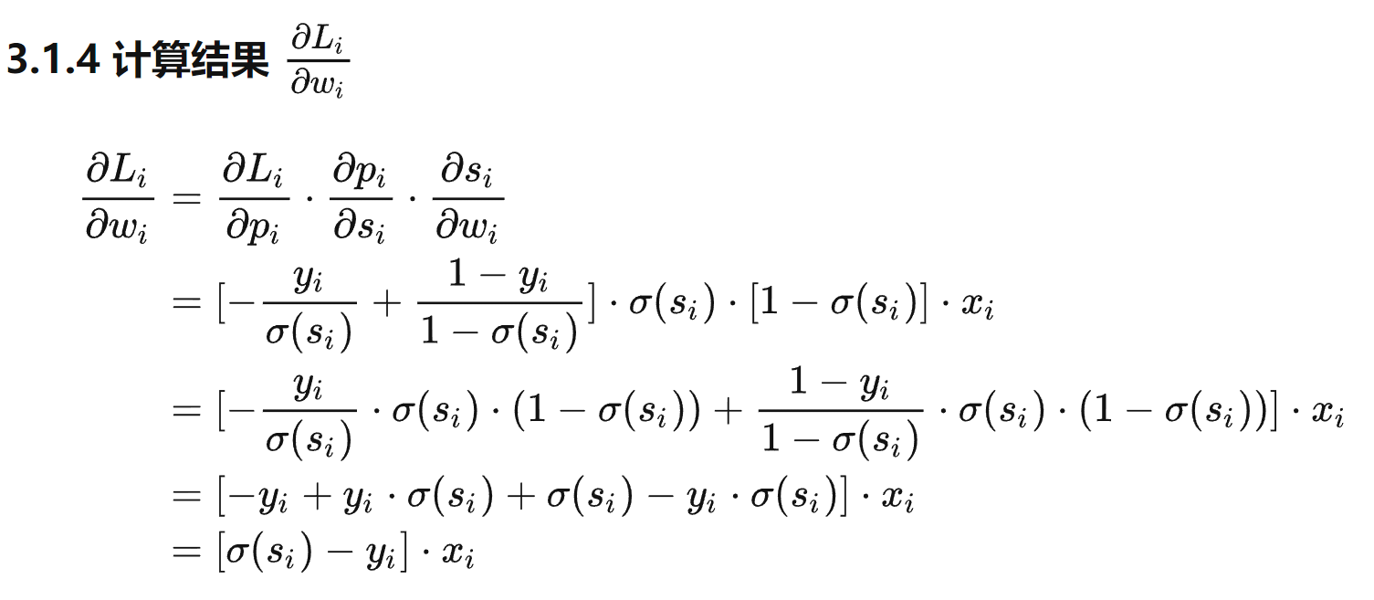
序号 | x0 | x1 | x2 | x3 | x4 | x5 | y | 点积 | y-hat(sigmoid) | loss | y-predict | precision | 损失mean | 学习率 |  | β0 | β1 | β2 | β3 | β4 | β5
1 | 1 | 70 | 64 | 5 | 1 | 1 | 1 | -0.88894231157 | 0.291 | 0.53561755586 | 0 | 1 | 0.14648265673 | 0.0005 | 参数 | -7.1195638908 | 0.10075755073 | 0.013571833669 | -0.00024237300205 | -1.0832697014 | -0.60652276048
2 | 1 | 60 | 63 | 9 | 1 | 1 | 0 | -1.9110591446 | 0.129 | 0.059912996336 | 0 | 0 | 准确率 |  | 梯度 | 8.1319834888E-07 | 1.0032094419E-07 | 2.3612030764E-06 | -1.1440645072E-05 | 5.1051692027E-06 | -5.9952839752E-06
3 | 1 | 70 | 65 | 11 | 1 | 1 | 0 | -0.87682471591 | 0.294 | 0.15109455409 | 0 | 0 | 0.9 |  | 更新后参数 | -7.119564704 | 0.10075745041 | 0.013569472466 | -0.00023093235698 | -1.0832748066 | -0.6065167652
4 | 1 | 40 | 69 | 10 | 1 | 1 | 0 | -3.8450215302 | 0.021 | 0.0091898757052 | 0 | 0
5 | 1 | 40 | 63 | 58 | 1 | 1 | 0 | -3.9380864363 | 0.019 | 0.0083810386674 | 0 | 0
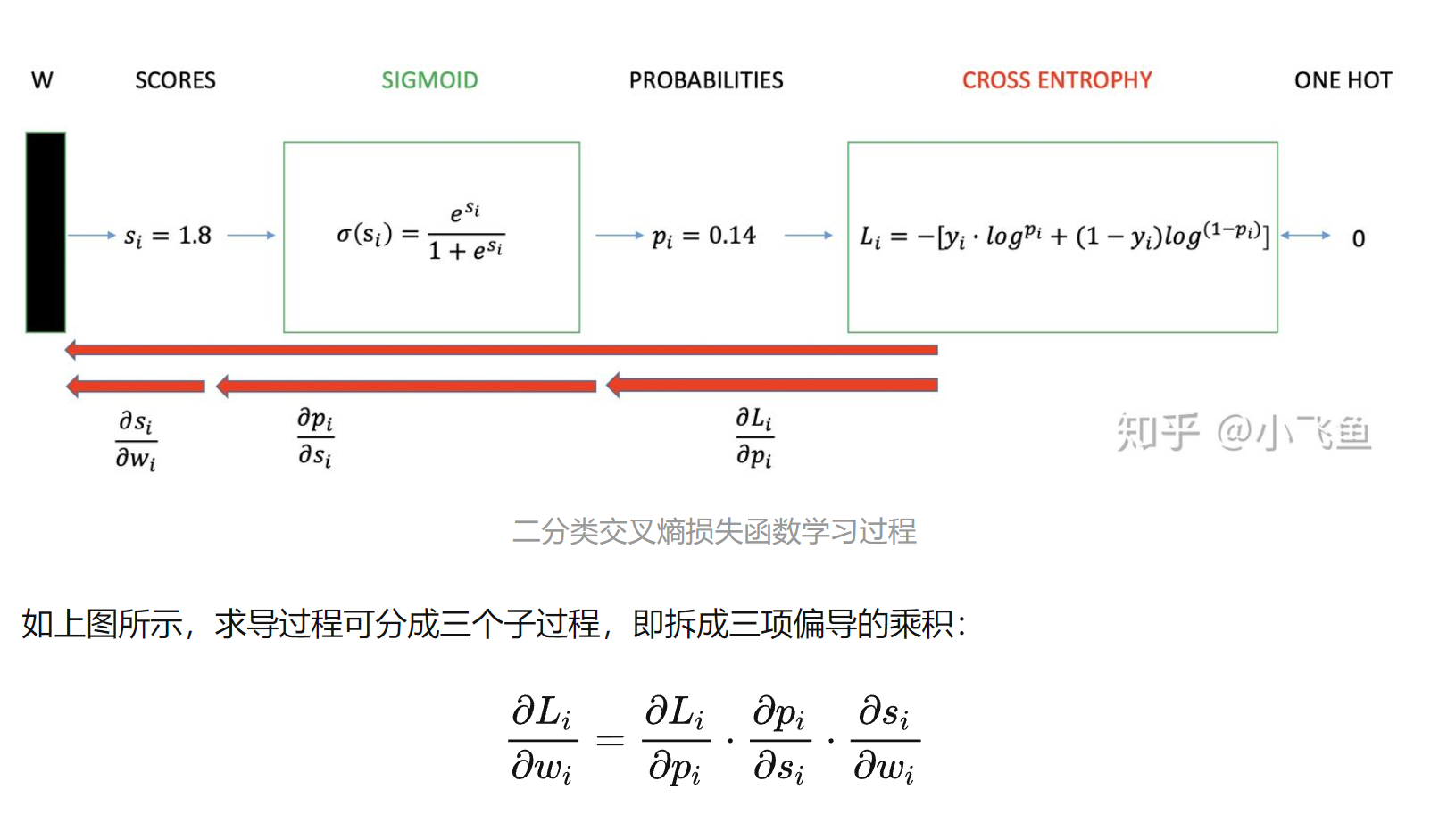
6 | 1 | 70 | 48 | 9 | 1 | 1 | 0 | -1.1070611423 | 0.248 | 0.12402431626 | 0 | 0
7 | 1 | 70 | 48 | 11 | 1 | 1 | 0 | -1.1075458883 | 0.248 | 0.12397202795 | 0 | 0
8 | 1 | 80 | 63 | 4 | 2 | 1 | 0 | -0.97796596632 | 0.273 | 0.13864219041 | 0 | 0
9 | 1 | 60 | 63 | 14 | 2 | 1 | 0 | -2.995540711 | 0.048 | 0.021193261077 | 0 | 0
10 | 1 | 30 | 53 | 4 | 2 | 1 | 0 | -6.1515618397 | 0.002 | 0.0009241294332 | 0 | 0
11 | 1 | 80 | 43 | 12 | 2 | 1 | 0 | -1.2513416237 | 0.222 | 0.10928171909 | 0 | 0
12 | 1 | 40 | 55 | 2 | 2 | 1 | 0 | -5.116357919 | 0.006 | 0.0025970429441 | 0 | 0
13 | 1 | 60 | 66 | 25 | 2 | 1 | 1 | -2.957491313 | 0.049 | 1.3064168748 | 0 | 1
14 | 1 | 40 | 67 | 23 | 2 | 1 | 0 | -4.958585748 | 0.007 | 0.0030393263373 | 0 | 0
15 | 1 | 20 | 61 | 19 | 3 | 1 | 0 | -8.1374679741 | 0.000 | 0.0001269589706 | 0 | 0
16 | 1 | 50 | 63 | 4 | 3 | 1 | 0 | -5.0839621897 | 0.006 | 0.0026822901253 | 0 | 0
17 | 1 | 50 | 66 | 16 | 0 | 1 | 0 | -1.7963460605 | 0.142 | 0.066662786766 | 0 | 0
18 | 1 | 40 | 68 | 12 | 0 | 1 | 0 | -2.7758084085 | 0.059 | 0.02624681076 | 0 | 0
19 | 1 | 80 | 41 | 12 | 0 | 1 | 1 | 0.88805411176 | 0.708 | 0.14966722758 | 1 | 0
20 | 1 | 70 | 53 | 8 | 0 | 1 | 1 | 0.044310100472 | 0.511 | 0.29151475679 | 1 | 0
21 | 1 | 60 | 37 | 13 | 0 | 1 | 0 | -1.1816266106 | 0.235 | 0.11620225375 | 0 | 0
22 | 1 | 90 | 54 | 12 | 0 | 0 | 1 | 2.6785862173 | 0.936 | 0.028839617471 | 1 | 0
23 | 1 | 50 | 52 | 8 | 0 | 0 | 1 | -1.3778899874 | 0.201 | 0.69605248401 | 0 | 1
24 | 1 | 70 | 50 | 7 | 0 | 0 | 1 | 0.61035973295 | 0.648 | 0.18840967502 | 1 | 0
25 | 1 | 50 | 65 | 21 | 0 | 0 | 0 | -1.2046069987 | 0.231 | 0.1138798077 | 0 | 0
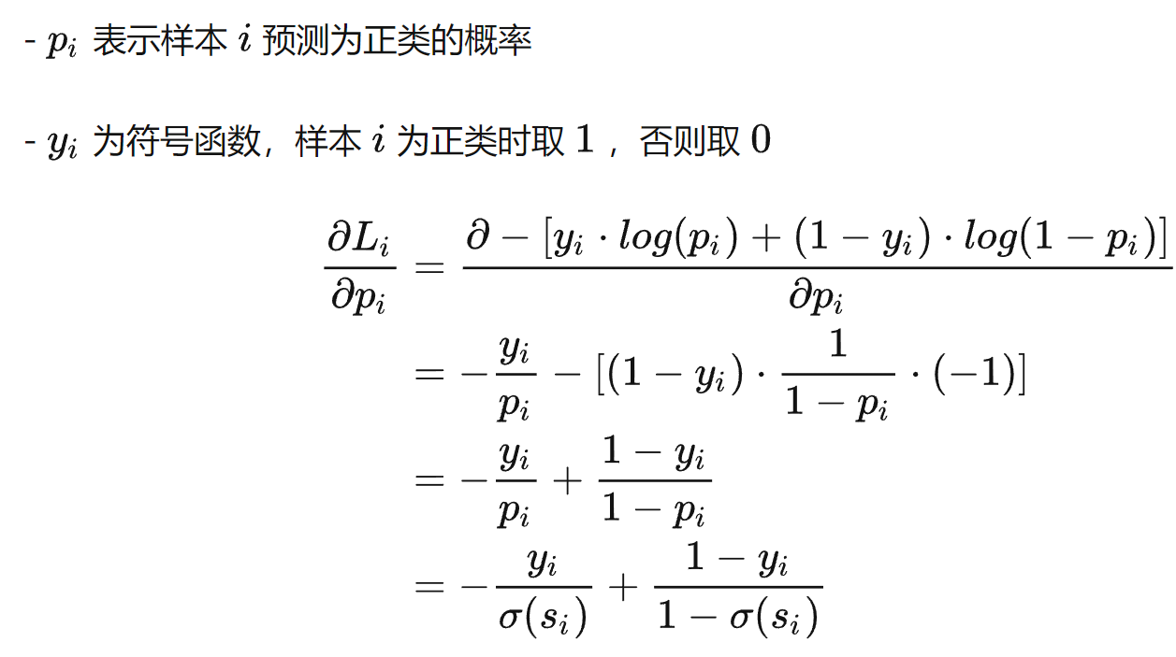
26 | 1 | 80 | 52 | 28 | 0 | 0 | 1 | 1.6399890746 | 0.838 | 0.076997838377 | 1 | 0
27 | 1 | 60 | 70 | 13 | 0 | 0 | 0 | -0.12723333901 | 0.468 | 0.2742798474 | 0 | 0
28 | 1 | 50 | 40 | 13 | 0 | 0 | 0 | -1.5419638564 | 0.176 | 0.084204556148 | 0 | 0
29 | 1 | 70 | 36 | 22 | 2 | 0 | 0 | -1.7498209363 | 0.148 | 0.069595978376 | 0 | 0
30 | 1 | 40 | 44 | 36 | 2 | 0 | 0 | -4.667366011 | 0.009 | 0.0040620047073 | 0 | 0
31 | 1 | 30 | 54 | 9 | 2 | 0 | 0 | -5.5326791105 | 0.004 | 0.0017144104933 | 0 | 0
32 | 1 | 30 | 59 | 87 | 2 | 0 | 0 | -5.4837250363 | 0.004 | 0.0018002480649 | 0 | 0
33 | 1 | 40 | 69 | 5 | 3 | 0 | 0 | -5.4038263076 | 0.004 | 0.0019496523337 | 0 | 0
34 | 1 | 60 | 50 | 22 | 3 | 0 | 0 | -3.6506604737 | 0.025 | 0.011136341574 | 0 | 0
35 | 1 | 80 | 52 | 4 | 3 | 0 | 0 | -1.6040030776 | 0.167 | 0.079575524415 | 0 | 0
36 | 1 | 70 | 68 | 15 | 0 | 0 | 0 | 0.85271375498 | 0.701 | 0.52452654707 | 1 | 1
37 | 1 | 30 | 39 | 4 | 0 | 0 | 0 | -3.5685053477 | 0.027 | 0.012076741398 | 0 | 0
38 | 1 | 60 | 49 | 11 | 0 | 0 | 0 | -0.41175710006 | 0.398 | 0.220757781 | 0 | 0
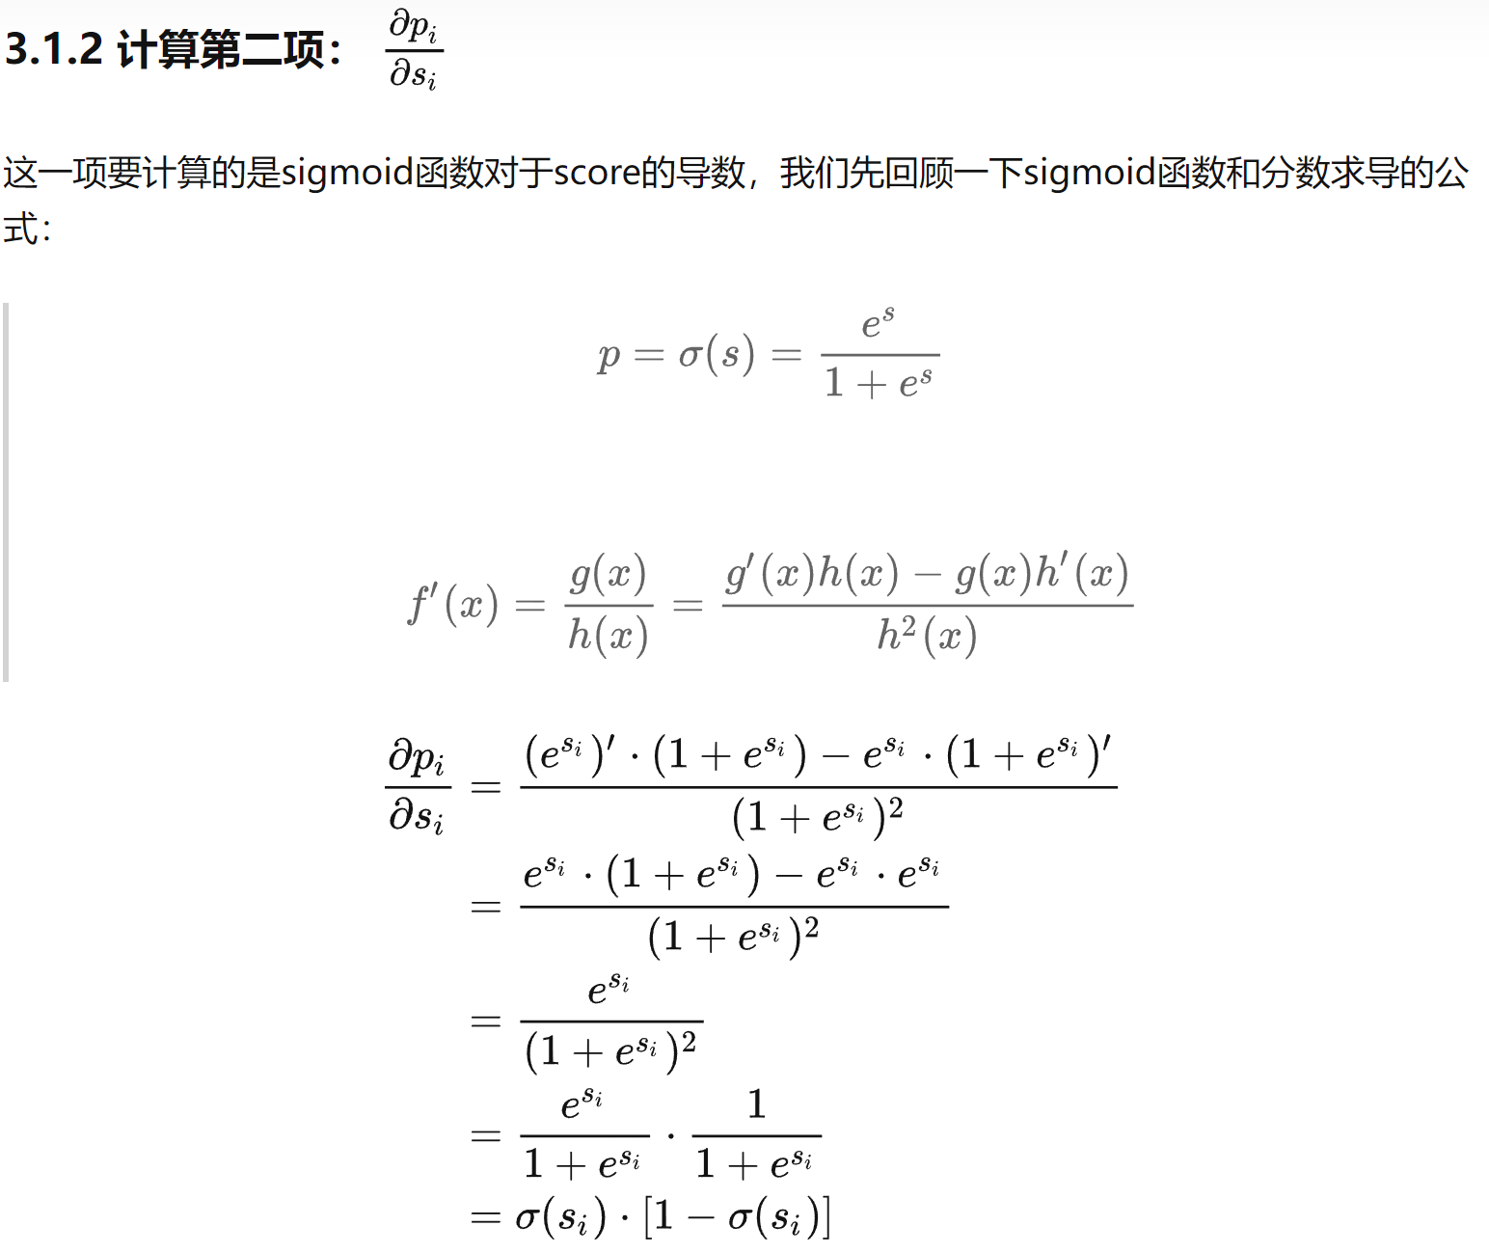
39 | 1 | 80 | 64 | 10 | 0 | 0 | 1 | 1.8072137926 | 0.859 | 0.065994298622 | 1 | 0
40 | 1 | 70 | 67 | 18 | 0 | 0 | 1 | 0.8384148023 | 0.698 | 0.15606292148 | 1 | 0
 |  |  |  |  |  |  |  |  |  | 0.14648265673 |  | 0.1

可视化例子
序号 | x0 | x1 | x2 | y | 点积 | y-hat(sigmoid) | loss | y-predict | precision | 均损失 | 学习率 |  | β0 | β1 | β2
1 | 1 | -0.017612 | 14.053064 | 0 | -4.2066845931 | 0.015 | 0.0064214003765 | 0 | 0 | 0.10168119576 | 0.001 | 更新后参数 | 4.1588212379 | 0.44213167225 | -0.59472574863 | 15.512969654 | 0.84808227165 | -1.8847728764
2 | 1 | -1.395634 | 4.662541 | 1 | 0.76883405685 | 0.683 | 0.16540852253 | 1 | 0 | 准确率 |  | 梯度 | -3.7097069291E-05 | 3.4813793562E-05 | 4.3785172291E-06
3 | 1 | -0.752157 | 6.53862 | 0 | -0.062416868841 | 0.484 | 0.2876878046 | 0 | 0 | 0.97 |  | 更新后参数 | 4.1588583349 | 0.44209685846 | -0.59473012715
4 | 1 | -1.322371 | 7.152853 | 0 | -0.67982671896 | 0.336 | 0.17802816811 | 0 | 0
5 | 1 | 0.423363 | 11.054677 | 0 | -2.2284976256 | 0.097 | 0.04441827402 | 0 | 0
6 | 1 | 0.406704 | 7.067335 | 1 | 0.13551185881 | 0.534 | 0.27260010145 | 1 | 0
7 | 1 | 0.667394 | 12.741452 | 0 | -3.1237723162 | 0.042 | 0.018696716215 | 0 | 0
8 | 1 | -2.46015 | 6.866805 | 1 | -1.0127547399 | 0.266 | 0.5743987985 | 0 | 1
9 | 1 | 0.569411 | 9.548755 | 0 | -1.2683145904 | 0.220 | 0.10765263518 | 0 | 0 |  |  |  | LR 可视化 - GeoGebra
10 | 1 | -0.026632 | 10.427743 | 0 | -2.054600875 | 0.114 | 0.052364526729 | 0 | 0 |  |  |  | 4.1588+0.442*x-0.595*y=z
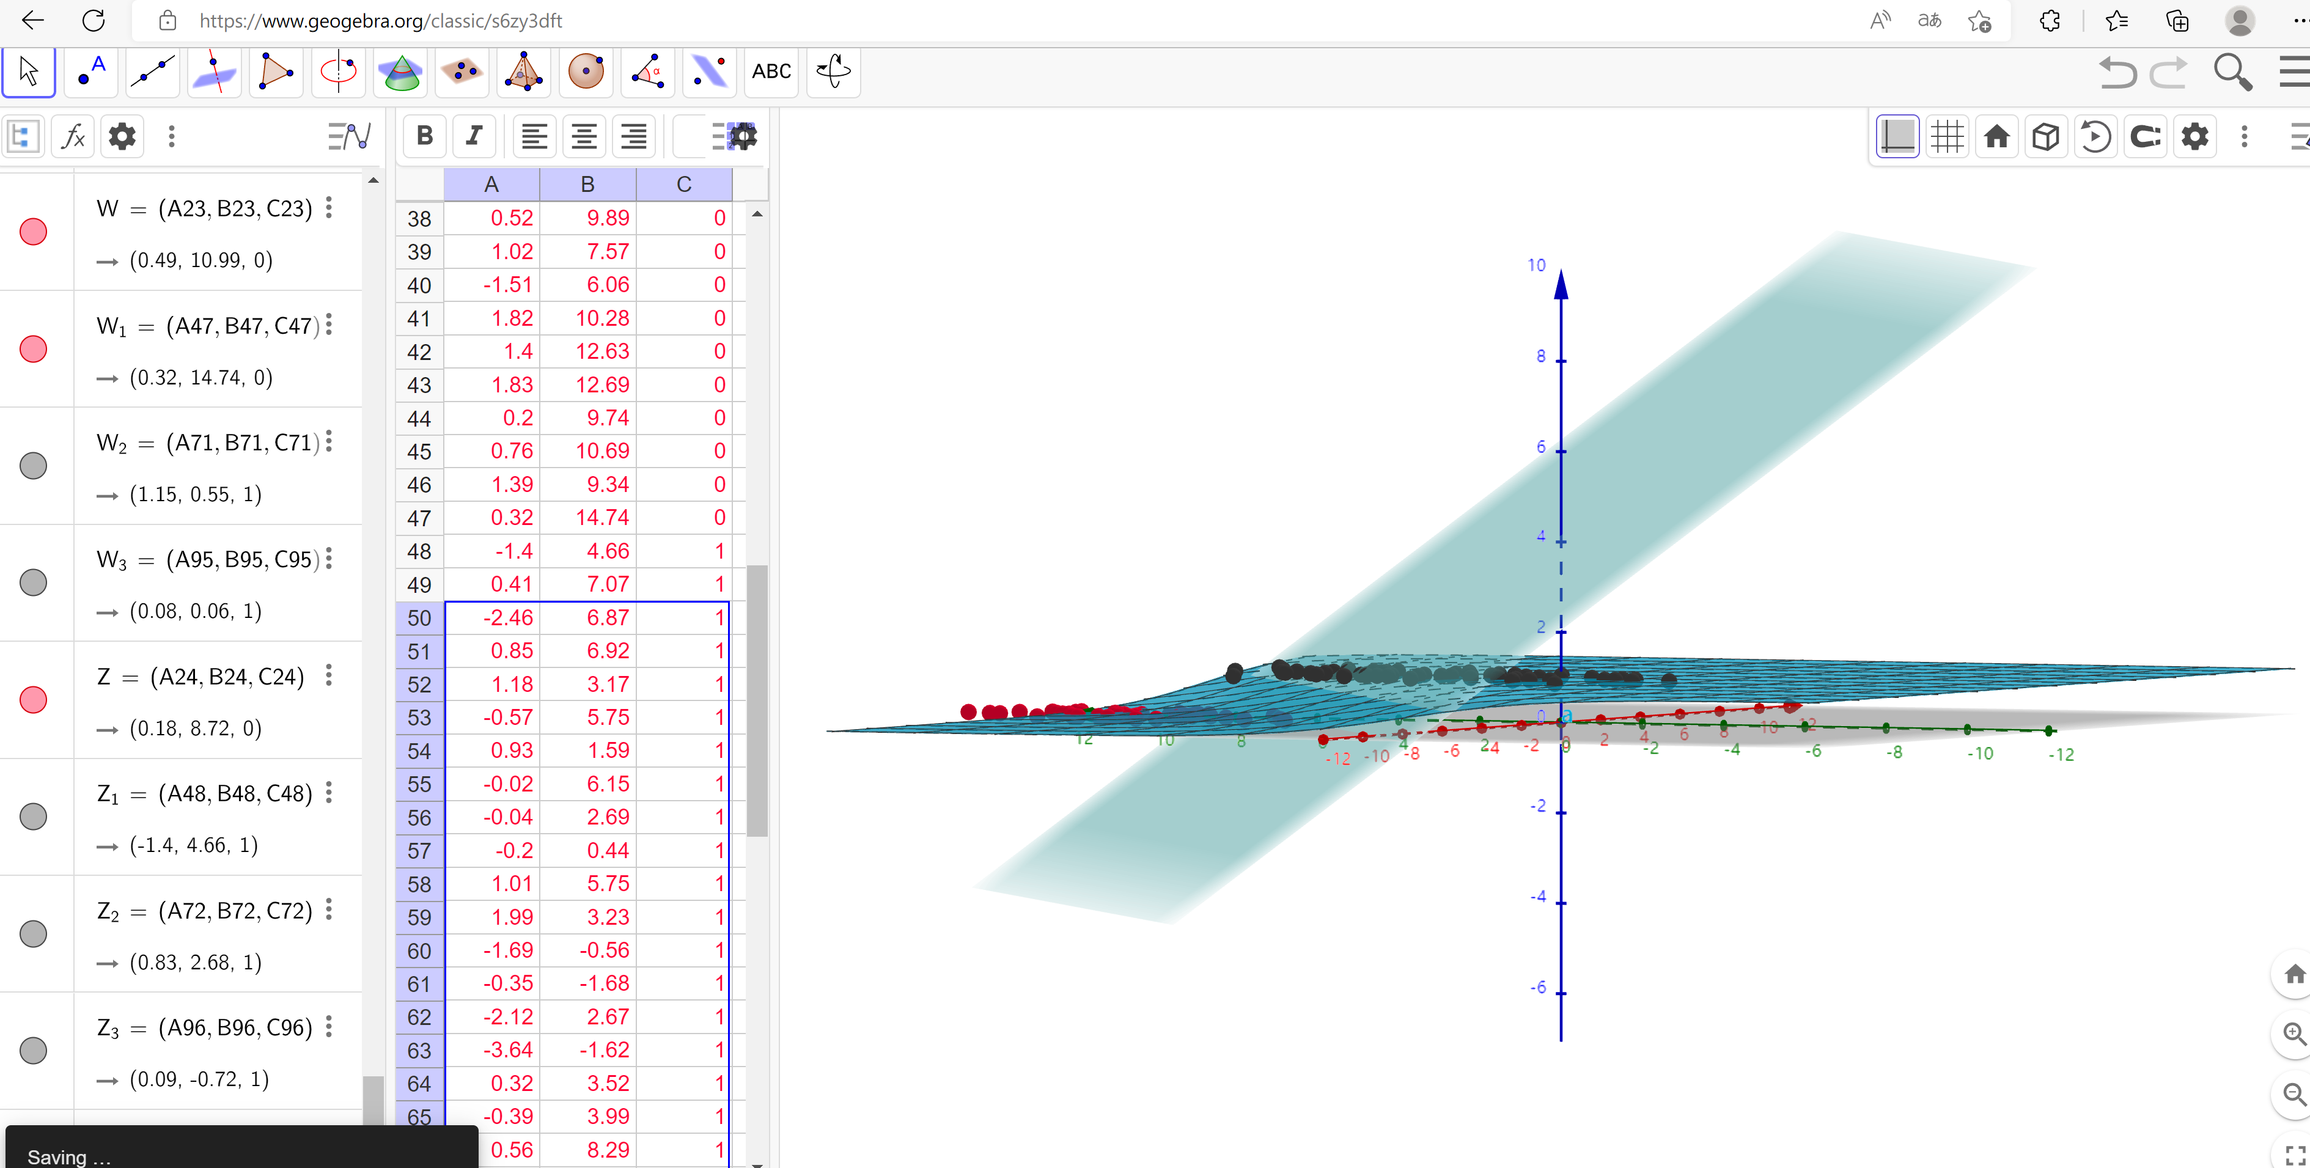
11 | 1 | 0.850433 | 6.920334 | 1 | 0.41912378338 | 0.603 | 0.21948570838 | 1 | 0
12 | 1 | 1.347183 | 13.1755 | 0 | -3.0813555906 | 0.044 | 0.019488916012 | 0 | 0
13 | 1 | 1.176813 | 3.16702 | 1 | 2.7956191971 | 0.942 | 0.025746918797 | 1 | 0
14 | 1 | -1.781871 | 9.097953 | 0 | -2.039787276 | 0.115 | 0.053100109259 | 0 | 0
15 | 1 | -0.566606 | 5.749003 | 1 | 0.48922666653 | 0.620 | 0.20766138325 | 1 | 0
16 | 1 | 0.931635 | 1.589505 | 1 | 3.6254070273 | 0.974 | 0.011417442078 | 1 | 0
17 | 1 | -0.024205 | 6.151823 | 1 | 0.48947190163 | 0.620 | 0.20762090664 | 1 | 0
18 | 1 | -0.036453 | 2.690988 | 1 | 2.5423043592 | 0.927 | 0.032894588225 | 1 | 0
19 | 1 | -0.196949 | 0.444165 | 1 | 3.807587485 | 0.978 | 0.0095365888057 | 1 | 0
20 | 1 | 1.014459 | 5.754399 | 1 | 1.1850564388 | 0.766 | 0.11585302456 | 1 | 0
21 | 1 | 1.985298 | 3.230619 | 1 | 3.1152520592 | 0.958 | 0.018853274621 | 1 | 0
22 | 1 | -1.693453 | -0.55754 | 1 | 3.741675425 | 0.977 | 0.010178786097 | 1 | 0
23 | 1 | -0.576525 | 11.778922 | 0 | -3.101306929 | 0.043 | 0.019112286085 | 0 | 0
24 | 1 | -0.346811 | -1.67873 | 1 | 5.0038690665 | 0.993 | 0.0029052142832 | 1 | 0
25 | 1 | -2.124484 | 2.672471 | 1 | 1.6301322581 | 0.836 | 0.077696195956 | 1 | 0
26 | 1 | 1.217916 | 9.597015 | 0 | -1.0102914549 | 0.267 | 0.13485029736 | 0 | 0
27 | 1 | -0.733928 | 9.098687 | 0 | -1.5768950137 | 0.171 | 0.081568951003 | 0 | 0
28 | 1 | -3.642001 | -1.618087 | 1 | 3.5108952478 | 0.971 | 0.012782475385 | 1 | 0
29 | 1 | 0.315985 | 3.523953 | 1 | 2.2027426283 | 0.900 | 0.045518438849 | 1 | 0
30 | 1 | 1.416614 | 9.619232 | 0 | -0.93565379781 | 0.282 | 0.1437419555 | 0 | 0
31 | 1 | -0.386323 | 3.989286 | 1 | 1.615484501 | 0.834 | 0.078744680554 | 1 | 0
32 | 1 | 0.556921 | 8.294984 | 1 | -0.52818691836 | 0.371 | 0.4306964966 | 0 | 1
33 | 1 | 1.224863 | 11.58736 | 0 | -2.1909293863 | 0.101 | 0.046031663023 | 0 | 0
34 | 1 | -1.347803 | -2.406051 | 1 | 4.9938553258 | 0.993 | 0.0029343539387 | 1 | 0
35 | 1 | 1.196604 | 4.951851 | 1 | 1.7428844723 | 0.851 | 0.070043353969 | 1 | 0
36 | 1 | 0.275221 | 9.543647 | 0 | -1.3953474479 | 0.199 | 0.096126514253 | 0 | 0
37 | 1 | 0.470575 | 9.332488 | 0 | -1.1833935628 | 0.234 | 0.11602222605 | 0 | 0
38 | 1 | -1.889567 | 9.542662 | 0 | -2.3518829815 | 0.087 | 0.039489371649 | 0 | 0
39 | 1 | -1.527893 | 12.150579 | 0 | -3.7429708413 | 0.023 | 0.010165761894 | 0 | 0
40 | 1 | -1.185247 | 11.309318 | 0 | -3.0911566143 | 0.043 | 0.019302999684 | 0 | 0
41 | 1 | -0.445678 | 3.297303 | 1 | 2.0007818833 | 0.881 | 0.10168119576 | 1 | 0
42 | 1 | 1.042222 | 6.105155 | 1 | 0.98872771572 | 0.729 | 0.10406269065 | 1 | 0
43 | 1 | -0.618787 | 10.320986 | 0 | -2.2529202187 | 0.095 | 0.10252904485 | 0 | 0
44 | 1 | 1.152083 | 0.548467 | 1 | 4.3420061741 | 0.987 | 0.097900075856 | 1 | 0
45 | 1 | 0.828534 | 2.676045 | 1 | 2.9336294948 | 0.949 | 0.095896873549 | 1 | 0
46 | 1 | -1.237728 | 10.549033 | 0 | -2.6621990608 | 0.065 | 0.097183838537 | 0 | 0
47 | 1 | -0.683565 | -2.166125 | 1 | 5.1448458136 | 0.994 | 0.092798431965 | 1 | 0
48 | 1 | 0.229456 | 5.921938 | 1 | 0.73834199247 | 0.677 | 0.094650974858 | 1 | 0
49 | 1 | -0.959885 | 11.555336 | 0 | -3.1378301756 | 0.042 | 0.082657279267 | 0 | 0
50 | 1 | 0.492911 | 10.993324 | 0 | -2.1612600433 | 0.103 | 0.08203239537 | 0 | 0
51 | 1 | 0.184992 | 8.721488 | 0 | -0.94628141978 | 0.280 | 0.082774092086 | 0 | 0
52 | 1 | -0.355715 | 10.325976 | 0 | -2.1395754369 | 0.105 | 0.079356301678 | 0 | 0
53 | 1 | -0.397822 | 8.058397 | 0 | -0.80960465683 | 0.308 | 0.08085298632 | 0 | 0
54 | 1 | 0.824839 | 13.730343 | 0 | -3.6422798353 | 0.026 | 0.082230638008 | 0 | 0
55 | 1 | 1.507278 | 5.027866 | 1 | 1.8350352097 | 0.862 | 0.082958901227 | 1 | 0
56 | 1 | 0.099671 | 6.835839 | 1 | 0.13743947699 | 0.534 | 0.079841339176 | 1 | 0
57 | 1 | -0.344008 | 10.717485 | 0 | -2.3672398845 | 0.086 | 0.081551936604 | 0 | 0
58 | 1 | 1.785928 | 7.718645 | 1 | 0.35795964501 | 0.589 | 0.078400212353 | 1 | 0
59 | 1 | -0.918801 | 11.560217 | 0 | -3.1225684944 | 0.042 | 0.079537852956 | 0 | 0
60 | 1 | -0.364009 | 4.7473 | 1 | 1.1745397835 | 0.764 | 0.081287884559 | 1 | 0
61 | 1 | -0.841722 | 4.119083 | 1 | 1.3369445616 | 0.792 | 0.08042375606 | 1 | 0
62 | 1 | 0.490426 | 1.960539 | 1 | 3.2096710809 | 0.961 | 0.081963018095 | 1 | 0
63 | 1 | -0.007194 | 9.075792 | 0 | -1.241966649 | 0.224 | 0.083757623895 | 0 | 0
64 | 1 | 0.356107 | 12.447863 | 0 | -3.0867972202 | 0.044 | 0.085373757341 | 0 | 0
65 | 1 | 0.342578 | 12.281162 | 0 | -2.9936374426 | 0.048 | 0.087435470917 | 0 | 0
66 | 1 | -0.810823 | -1.466018 | 1 | 4.6722093615 | 0.991 | 0.087678952791 | 1 | 0
67 | 1 | 2.530777 | 6.476801 | 1 | 1.4258375815 | 0.806 | 0.086499669177 | 1 | 0
68 | 1 | 1.296683 | 11.607559 | 0 | -2.171188355 | 0.102 | 0.086622937131 | 0 | 0
69 | 1 | 0.475487 | 12.040035 | 0 | -2.7914697286 | 0.058 | 0.088468948675 | 0 | 0
70 | 1 | -0.783277 | 11.009725 | 0 | -2.7352572748 | 0.061 | 0.089542711421 | 0 | 0
71 | 1 | 0.074798 | 11.02365 | 0 | -2.3641566962 | 0.086 | 0.088187730319 | 0 | 0
72 | 1 | -1.337472 | 0.468339 | 1 | 3.2889492435 | 0.964 | 0.088423806563 | 1 | 0
73 | 1 | -0.102781 | 13.763651 | 0 | -4.0722191424 | 0.017 | 0.079866989312 | 0 | 0
74 | 1 | -0.147324 | 2.874846 | 1 | 2.3839396918 | 0.916 | 0.080712872469 | 1 | 0
75 | 1 | 0.518389 | 9.887035 | 0 | -1.4920568588 | 0.184 | 0.082657335432 | 0 | 0
76 | 1 | 1.015399 | 7.571882 | 0 | 0.10456810476 | 0.526 | 0.082972684969 | 1 | 1
77 | 1 | -1.658086 | -0.027255 | 1 | 3.4419381522 | 0.969 | 0.082643839237 | 1 | 0
78 | 1 | 1.319944 | 2.171228 | 1 | 3.4511250881 | 0.969 | 0.081809379566 | 1 | 0
79 | 1 | 2.056216 | 5.019981 | 1 | 2.0824274981 | 0.889 | 0.082867379764 | 1 | 0
80 | 1 | -0.851633 | 4.375691 | 1 | 1.1799512097 | 0.765 | 0.084684920211 | 1 | 0
81 | 1 | -1.510047 | 6.061992 | 0 | -0.11404109781 | 0.472 | 0.086319468224 | 0 | 0
82 | 1 | -1.076637 | -3.181888 | 1 | 5.5751566435 | 0.996 | 0.085935425036 | 1 | 0
83 | 1 | 1.821096 | 10.28399 | 0 | -1.152168194 | 0.240 | 0.085482243396 | 0 | 0
84 | 1 | 3.01015 | 8.401766 | 1 | 0.49295731695 | 0.621 | 0.085056073359 | 1 | 0
85 | 1 | -1.099458 | 1.688274 | 1 | 2.6686560152 | 0.935 | 0.084734973297 | 1 | 0
86 | 1 | -0.834872 | -1.733869 | 1 | 4.8208744234 | 0.992 | 0.084455925791 | 1 | 0
87 | 1 | -0.846637 | 3.849075 | 1 | 1.4953521944 | 0.817 | 0.084137727972 | 1 | 0
88 | 1 | 1.400102 | 12.628781 | 0 | -2.732810558 | 0.061 | 0.083921210372 | 0 | 0
89 | 1 | 1.752842 | 5.468166 | 1 | 1.6817490845 | 0.843 | 0.08365296626 | 1 | 0
90 | 1 | 0.078557 | 0.059736 | 1 | 4.1580272383 | 0.985 | 0.083677858435 | 1 | 0
91 | 1 | 0.089392 | -0.7153 | 1 | 4.6237516003 | 0.990 | 0.083718995011 | 1 | 0
92 | 1 | 1.825662 | 12.693808 | 0 | -2.5833302349 | 0.070 | 0.083742617584 | 0 | 0
93 | 1 | 0.197445 | 9.744638 | 0 | -1.5492692038 | 0.175 | 0.083852275482 | 0 | 0
94 | 1 | 0.126117 | 0.922311 | 1 | 3.666059458 | 0.975 | 0.083927257711 | 1 | 0
95 | 1 | -0.679797 | 1.22053 | 1 | 3.1323808355 | 0.958 | 0.083969673204 | 1 | 0
96 | 1 | 0.677983 | 2.556666 | 1 | 2.9380638946 | 0.950 | 0.083994942503 | 1 | 0
97 | 1 | 0.761349 | 10.693862 | 0 | -1.8644773393 | 0.134 | 0.084098782586 | 0 | 0
98 | 1 | -2.168791 | 0.143632 | 1 | 3.1145083975 | 0.957 | 0.084162453736 | 1 | 0
99 | 1 | 1.38861 | 9.341997 | 0 | -0.78315646024 | 0.314 | 0.084306509771 | 0 | 0
100 | 1 | 0.317029 | 14.739025 | 0 | -4.4666878774 | 0.011 | 0.084425726191 | 0 | 0

